场景法
1、画出流程图
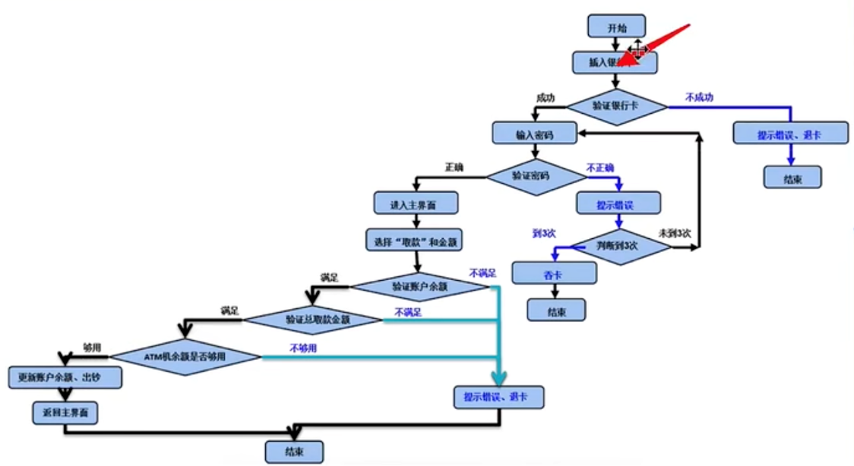

 |  |  |  |  |  |  |  |  | 梳理用例

2、用例流程
 | 1、开始->验证银行卡失败->结束
 | 2、开始->验证银行卡成功->密码错误3次->结束
 | 3、开始->验证银行卡成功->验证密码成功->验证账户余额不足->结束
 | 4、开始->验证银行卡成功->验证密码成功->验证账户余额成功（满足）->取款金额不正确->结束
 | 5、开始->验证银行卡成功->验证密码成功->验证账户余额成功（满足）->取款金额正确->ATM机余额不足->结束
 | 6、开始->验证银行卡成功->验证密码成功->验证账户余额成功（满足）->取款金额正确->ATM机余额充足->取款成功->结束

3、编写测试用例
 | 用例编写 | 用例标题 | 项目/模块 | 优先级 | 前置条件 | 测试步骤 | 测试数据 | 预期结果
 | ATM_01 | 取款失败（非银行卡） | ATM | p1 | 打开ATM验证程序 | 1、插入卡 | 卡：会员卡 | 取款失败，提示非银行卡、退卡。
 | ATM_02 | 取款失败（密码错误3次） | ATM | p1 | 打开ATM验证程序 | 1、插入卡 2、输入密码 | 卡：银行卡 密码：错误密码 | 取款失败，提示输入密码错误超过3次、吞卡
 | ATM_03 | 取款失败（账户余额不足） | ATM | p0 | 1、打开ATM验证程序 2、卡余额为0 | 1、插入卡 2、输入密码 3、输入取款金额 4、确认取款 | 卡：银行卡 密码：正确密码 取款金额：1 | 取款失败，提示账户余额不足，退卡
 | ATM_04 | 取款失败（取款金额不正确） | ATM | p0 | 1、打开ATM验证程序 2、卡余额为10000 | 1、插入卡 2、输入密码 3、输入取款金额 4、确认取款 | 卡：银行卡 密码：正确密码 取款金额：1 | 取款失败，提示输入的取款金额不正确，只能取100或100倍数
 | ATM_05 | 取款失败（ATM余额不足） | ATM | p0 | 1、打开ATM验证程序 2、卡余额为10000 3、ATM余额为0 | 1、插入卡 2、输入密码 3、输入取款金额 4、确认取款 | 卡：银行卡 密码：正确密码 取款金额：100 | 取款失败，提示取款金额高于ATM可供取款金额
 | ATM_06 | 取款成功（取款各条件满足） | ATM | p0 | 1、打开ATM验证程序 2、卡余额为100 3、ATM余额为10000 | 1、插入卡 2、输入密码 3、输入取款金额 4、确认取款 | 卡：银行卡 密码：正确密码 取款金额：100 | 取款成功，打印凭证、退卡。

